2.현장사진
현 장 사 진

◎ 사업대상지 전경

 |  |  | 폭 10.37

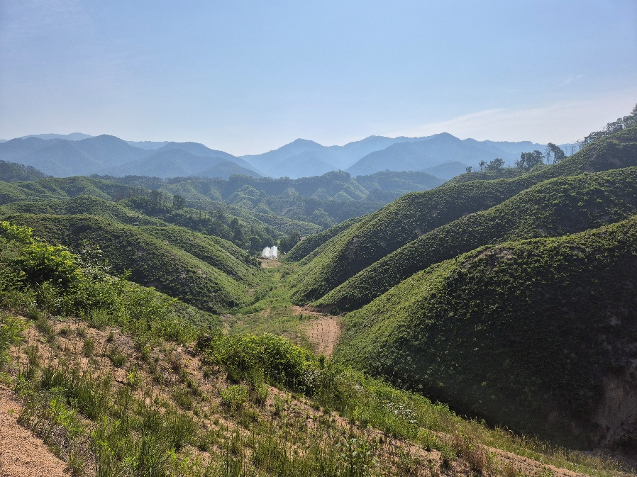
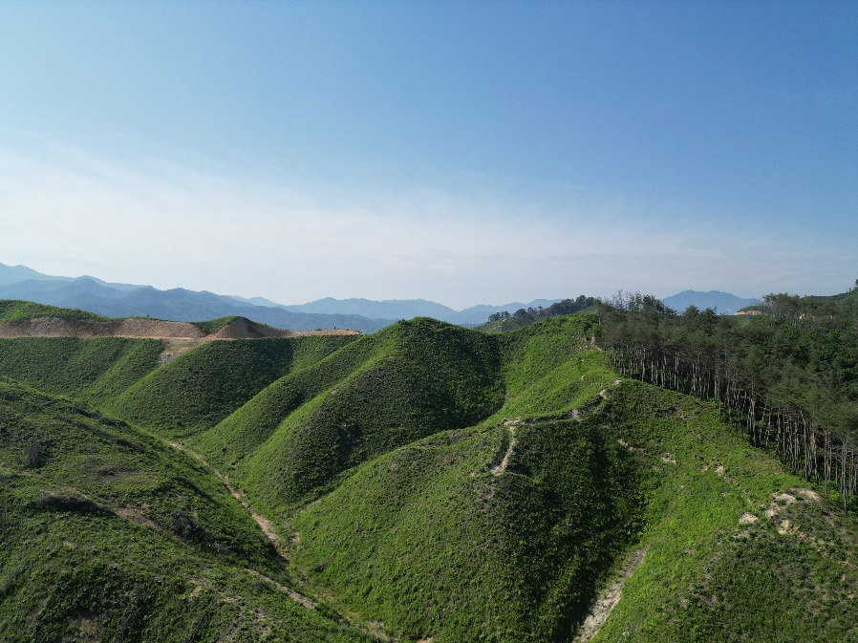

 | 대상지 전경 | 대상지 전경

현 장 사 진

◎ 사업대상지 전경

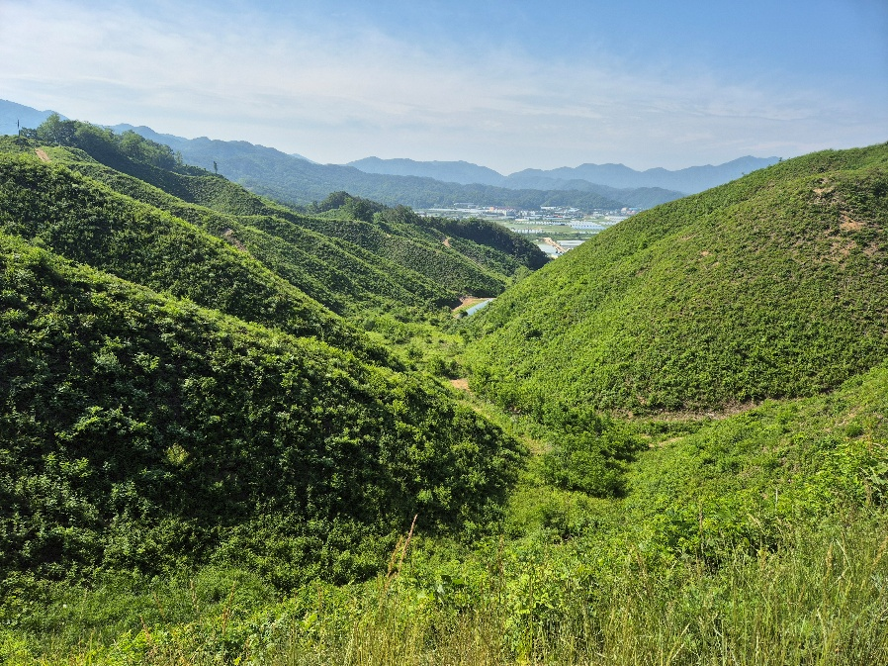
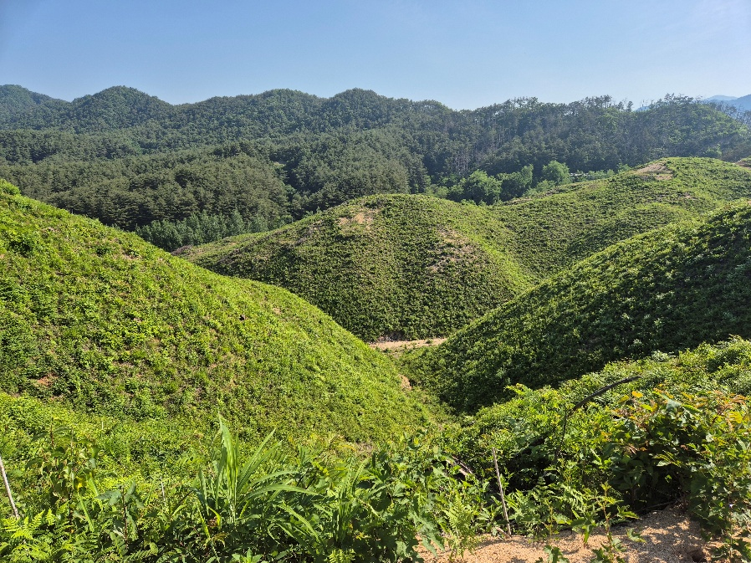

 | 대상지 전경 | 대상지 전경

현 장 사 진

◎ 사업대상지 전경

 |  |  | 폭 10.37
 |  |  | 높이 7.78

 | 1-0-5-0 | 1-0-6-0

현 장 사 진

◎ 사업대상지 전경

 | 1-0-7-0 | 1-0-8-0

2.현장사진 (2)
현 장 사 진

◎ 사업대상지 전경

 |  |  | 폭 10.37

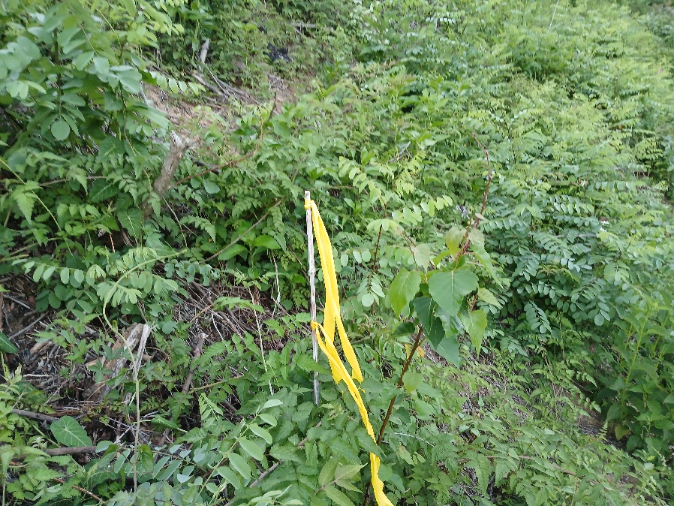
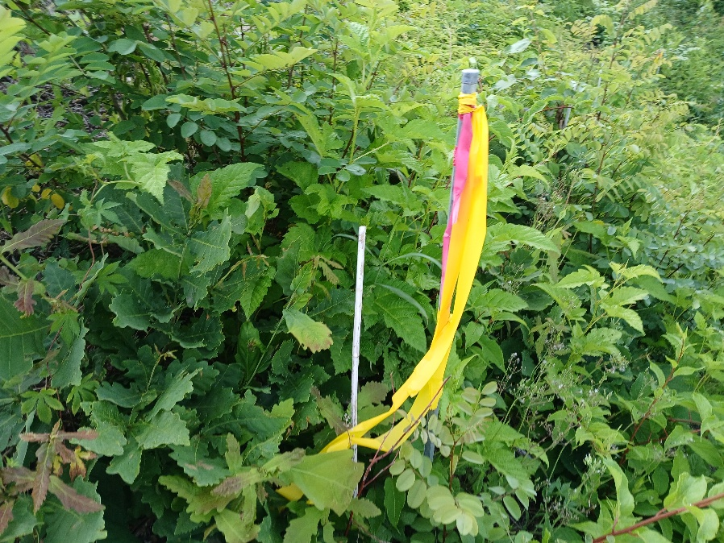

 | 표준지 전경 | 표준지 전경

현 장 사 진

◎ 사업대상지 전경

 | 표준지 전경 | 표준지 전경

현 장 사 진

◎ 사업대상지 전경

 |  |  | 폭 10.37
 |  |  | 높이 7.78

 | 표준지 전경 | 표준지 전경

현 장 사 진

◎ 사업대상지 전경

 | 사업대상지 전경 | 사업대상지 전경

MSDS1
안전 1
안전 1
산림사업 5대 안전수칙
산림사업 5대 안전수칙

근로자 산림작업 5대 안전수칙
근로자 산림작업 5대 안전수칙
① 개인안전보호구 착용을 철저히 한다.
② 작업 시작 전 안전교육을 철저히 받는다.
③ 작업 시작 전 안전작업 요령을 숙지한다.
④ 작업에 임하면 작업에만 집중한다.
⑤ 작업 시 안전거리를 확보한다.
① 개인안전보호구 착용을 철저히 한다.
② 작업 시작 전 안전교육을 철저히 받는다.
③ 작업 시작 전 안전작업 요령을 숙지한다.
④ 작업에 임하면 작업에만 집중한다.
⑤ 작업 시 안전거리를 확보한다.
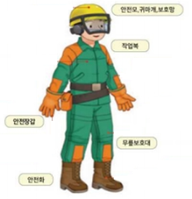

개인 안전보호구 착용 표준
① 작업 시작 전과 수시로 안전교육을 실시한다.
② 개인안전보호구를 근로자에게 지급하고, 안전보호구를 착용하지 않은 자는
작업현장에 출입하게 하지 않는다.
③ 안전사고에 대비하기 위해 현장책임자를 반드시 상주시킨다.
④ 근로자를 내 가족같이 생각한다.
⑤ 비상연락체계를 항시 유지한다.
사업주 안전관리 5대 안전수칙
① 작업 시작 전과 수시로 안전교육을 실시한다.
② 개인안전보호구를 근로자에게 지급하고, 안전보호구를 착용하지 않은 자는
작업현장에 출입하게 하지 않는다.
③ 안전사고에 대비하기 위해 현장책임자를 반드시 상주시킨다.
④ 근로자를 내 가족같이 생각한다.
⑤ 비상연락체계를 항시 유지한다.
사업주 안전관리 5대 안전수칙
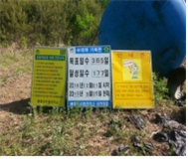

안전입간판 설치
감독관 안전관리 5대 안전수칙
감독관 안전관리 5대 안전수칙
① 안전보호구를 착용하지 않고 사업장 출입을 하지 않게 한다.
② 안전보호구를 착용하지 않은 채로 사업장 출입을 하지 않는다.
③ 안전수칙을 준수하지 않는 사업주, 근로자를 묵인하지 않는다.
④ 안전관리 이행계획 이행여부를 철저히 확인한다.
⑤ 사업추진 시 안전을 최우선하고 무리하게 작업하지 않게 한다.
① 안전보호구를 착용하지 않고 사업장 출입을 하지 않게 한다.
② 안전보호구를 착용하지 않은 채로 사업장 출입을 하지 않는다.
③ 안전수칙을 준수하지 않는 사업주, 근로자를 묵인하지 않는다.
④ 안전관리 이행계획 이행여부를 철저히 확인한다.
⑤ 사업추진 시 안전을 최우선하고 무리하게 작업하지 않게 한다.
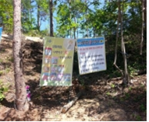

안전수칙 준수 현수막

안전 2
안전 2
산림사업 안전작업 요령
산림사업 안전작업 요령

1
1
개인용 보호구의 기능
개인용 보호구의 기능

○ 안 전 모 : 벌목작업시 나뭇가지 낙하 위험을 방지하기 위해 착용
○ 보 안 경 : 기계톱 및 예초기 작업시 등 눈을 보호하기 위해 착용
○ 귀 마 개 : 기계톱 작업시 발생하는 소음에 장시간 노출되면 난청이 발생할 수 있으므로 스폰지 형태의 귀마개 사용
○ 보호장갑 : 기계톱 및 예초기 작업시 진동장해가 발생되므로 방진장갑 착용
○ 안 전 화 : 미끄러짐 또는 물체를 떨어뜨리거나 도끼, 낫 등과 같이 날카로운 것에 대한 찔림방지용 안전화 착용
○ 안 전 모 : 벌목작업시 나뭇가지 낙하 위험을 방지하기 위해 착용
○ 보 안 경 : 기계톱 및 예초기 작업시 등 눈을 보호하기 위해 착용
○ 귀 마 개 : 기계톱 작업시 발생하는 소음에 장시간 노출되면 난청이 발생할 수 있으므로 스폰지 형태의 귀마개 사용
○ 보호장갑 : 기계톱 및 예초기 작업시 진동장해가 발생되므로 방진장갑 착용
○ 안 전 화 : 미끄러짐 또는 물체를 떨어뜨리거나 도끼, 낫 등과 같이 날카로운 것에 대한 찔림방지용 안전화 착용

2
2
기계톱의 안전한 사용방법
기계톱의 안전한 사용방법

【 위험요인 】
○ 안내판 끝부분이 단단한 물체에 접촉하면 톱체인이 반발력에 의해 작업자쪽으로 튀어 오를 위험(킥백현상)
○ 톱체인이 끊어져 튀어 오를 위험
○ 경사진 장소에서 기계톱 작업중 넘어지면서 기계톱에 닿을 위험
【 위험요인 】
○ 안내판 끝부분이 단단한 물체에 접촉하면 톱체인이 반발력에 의해 작업자쪽으로 튀어 오를 위험(킥백현상)
○ 톱체인이 끊어져 튀어 오를 위험
○ 경사진 장소에서 기계톱 작업중 넘어지면서 기계톱에 닿을 위험

※ 킥백(Kick Back)현상이란?
회전하는 톱체인(가이드바) 끝의 상단 부분이 어떤 물체에 닿아서,
체인 톱이 작업자 쪽으로 튀는 현상을 말함
- 킥백현상은 접촉속도나 접촉물의 강도 등에 따라 치명적인 재해를 유발
※ 킥백(Kick Back)현상이란?
회전하는 톱체인(가이드바) 끝의 상단 부분이 어떤 물체에 닿아서,
체인 톱이 작업자 쪽으로 튀는 현상을 말함
- 킥백현상은 접촉속도나 접촉물의 강도 등에 따라 치명적인 재해를 유발

【 안전장치 】
○ 『체인브레이크』기계톱이 튀거나 충격을 받았을 때 작동되며 브레이크 밴드가 스프로켓을 잡아 회전하는 체인을
급정지 시킴(0.1~0.15초 이내 정지)
○ 『체인잡이』체인이 끊어져 뒤로 날라가는 것을 방지
○ 『후방보호가드』가지치기 작업시 가지가 튀어 손을 다치는 것을 보호
○ 『안전 스로틀레버』우발적인 톱체인의 작동위험을 방지
○ 『체인보호집』기계톱 운반시 톱날에 의한 작업자 부상 방지
【 안전장치 】
○ 『체인브레이크』기계톱이 튀거나 충격을 받았을 때 작동되며 브레이크 밴드가 스프로켓을 잡아 회전하는 체인을
급정지 시킴(0.1~0.15초 이내 정지)
○ 『체인잡이』체인이 끊어져 뒤로 날라가는 것을 방지
○ 『후방보호가드』가지치기 작업시 가지가 튀어 손을 다치는 것을 보호
○ 『안전 스로틀레버』우발적인 톱체인의 작동위험을 방지
○ 『체인보호집』기계톱 운반시 톱날에 의한 작업자 부상 방지

【 기계톱 작업안전 】
○ 전원을 켤 때 톱날 주위에 사람 또는 장해물이 없는 곳에서 시동
○ 연료 주입 시 다른 기계톱과 3m이상 이격거리 유지
○ 기계톱 연속운전은 10분 이상 운전하지 않고, 기계톱 작업자의 어깨높이를 넘지 않도록 주의
○ 절단 작업 중 톱날을 빼낼 때에는 비툴지 않음
【 기계톱 작업안전 】
○ 전원을 켤 때 톱날 주위에 사람 또는 장해물이 없는 곳에서 시동
○ 연료 주입 시 다른 기계톱과 3m이상 이격거리 유지
○ 기계톱 연속운전은 10분 이상 운전하지 않고, 기계톱 작업자의 어깨높이를 넘지 않도록 주의
○ 절단 작업 중 톱날을 빼낼 때에는 비툴지 않음

【 재해사례 및 예방대책 】
【 재해사례 및 예방대책 】

○개요 : 벌목작업 중 벌도목이 잣나무
조림지로 넘어지려 하자 잣나무를
보호하기 위해 벌도목을 반대방향으로
넘기는 순간 재해자 쪽으로
넘어지면서 부상을 입은 재해임
○대책 : 벌도목을 넘길 방향에
장애물을 제거하여야 하며 작업자
이외는 작업반경내에 출입을 금지
시켜야함
○개요 : 벌목작업 중 벌도목이 잣나무
조림지로 넘어지려 하자 잣나무를
보호하기 위해 벌도목을 반대방향으로
넘기는 순간 재해자 쪽으로
넘어지면서 부상을 입은 재해임
○대책 : 벌도목을 넘길 방향에
장애물을 제거하여야 하며 작업자
이외는 작업반경내에 출입을 금지
시켜야함
○개요 : 벌목작업 중 기계톱이
벌도목에 끼어 톱을 빼내기 위해
동료작업자가 나무를 밀어 주는 순간
기계톱이 튀면서 재해자 좌측 다리에
기계톱이 닿아 부상을 입은 재해임
○대책 : 기계톱 날이 나무에 끼였을
때에는 지렛대를 이용하여 빼내도록
하고 큰나무 절단 시 톱날이 나무에
끼이지 않도록 절단면에 쐐기를
삽입하여 작업을 하여야 함
○개요 : 벌목작업 중 기계톱이
벌도목에 끼어 톱을 빼내기 위해
동료작업자가 나무를 밀어 주는 순간
기계톱이 튀면서 재해자 좌측 다리에
기계톱이 닿아 부상을 입은 재해임
○대책 : 기계톱 날이 나무에 끼였을
때에는 지렛대를 이용하여 빼내도록
하고 큰나무 절단 시 톱날이 나무에
끼이지 않도록 절단면에 쐐기를
삽입하여 작업을 하여야 함

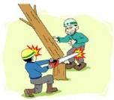
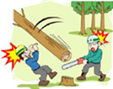

○개요 : 벌목작업 중 상부에서 벌도된
나무가 굴러와 재해자를 덮쳐 부상을
당한 재해임
○대책 : 벌목작업 시 벌도방향 주변에
다른 작업자가 있는지 반드시
확인하고 작업을 실시하여야 함
○개요 : 벌목작업 중 상부에서 벌도된
나무가 굴러와 재해자를 덮쳐 부상을
당한 재해임
○대책 : 벌목작업 시 벌도방향 주변에
다른 작업자가 있는지 반드시
확인하고 작업을 실시하여야 함
○개요 : 간벌작업 중 제거 대상목이
덩굴에 의해 예상치 못한 방향으로
넘어지면서 재해자를 덮쳐 사망한
재해임
○대책 : 간벌작업 시 대상목 주변의
덩굴을 제거하고 비상 대피로를
확보한 후에 작업을 실시하여야함
○개요 : 간벌작업 중 제거 대상목이
덩굴에 의해 예상치 못한 방향으로
넘어지면서 재해자를 덮쳐 사망한
재해임
○대책 : 간벌작업 시 대상목 주변의
덩굴을 제거하고 비상 대피로를
확보한 후에 작업을 실시하여야함
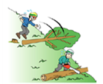
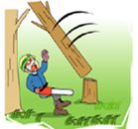

○개요 : 작업종료 후 인원점검을
하던 중 재해자가 실종된 사실을 알고
찾던 중 근처 하천에서 익사된
재해자를 발견함
○대책 : 관리감독자는 수시로
작업인원을 확인하고 작업장 이탈시
관리감독자에게 알린 후 이탈하여야
함
○개요 : 작업종료 후 인원점검을
하던 중 재해자가 실종된 사실을 알고
찾던 중 근처 하천에서 익사된
재해자를 발견함
○대책 : 관리감독자는 수시로
작업인원을 확인하고 작업장 이탈시
관리감독자에게 알린 후 이탈하여야
함
○개요 : 길이 1.8m 벌도목을 재해자
혼자서 어깨에 메고 운반하다가
미끄러져 허리를 다친 재해임
○대책 : 벌도목 운반 시 2인 1조로
운반하며 작업통로 등을 확보하여야
함
○개요 : 길이 1.8m 벌도목을 재해자
혼자서 어깨에 메고 운반하다가
미끄러져 허리를 다친 재해임
○대책 : 벌도목 운반 시 2인 1조로
운반하며 작업통로 등을 확보하여야
함

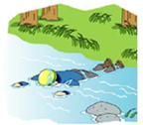
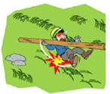

3
기타 장비
기타 장비

【 손 톱 】
○ 손톱자루가 안전한가 수시로 확인 점검
○ 작업자간 안전거리를 유지하고 미끄러지지 않도록 주의
○ 손가락, 손등의 찰과상에 주의하고 작업자세는 한쪽 발을 약간 굽히고 다리를 벌려 허리에 부담을 덜 줌
【 손 톱 】
○ 손톱자루가 안전한가 수시로 확인 점검
○ 작업자간 안전거리를 유지하고 미끄러지지 않도록 주의
○ 손가락, 손등의 찰과상에 주의하고 작업자세는 한쪽 발을 약간 굽히고 다리를 벌려 허리에 부담을 덜 줌

【 고지절단기 】
○ 나뭇가지 낙하에 의한 안면부 상해 위험이 있으므로 안면보호구 착용
○ 작업자간 안전거리를 유지하고 항상 미끄러지지 않도록 주의
【 고지절단기 】
○ 나뭇가지 낙하에 의한 안면부 상해 위험이 있으므로 안면보호구 착용
○ 작업자간 안전거리를 유지하고 항상 미끄러지지 않도록 주의

【 무육 낫 】
○ 이동시 낫날에 의한 자상을 막기 위해 커버를 씌운 후 이동
○ 작업자간 안전거리를 유지하고 항상 미끄러지지 않도록 주의
○ 가죽 및 면장갑을 사용한다(코팅장갑 사용금지)
【 무육 낫 】
○ 이동시 낫날에 의한 자상을 막기 위해 커버를 씌운 후 이동
○ 작업자간 안전거리를 유지하고 항상 미끄러지지 않도록 주의
○ 가죽 및 면장갑을 사용한다(코팅장갑 사용금지)

<고지절단기 작업자세> <낫 보호용캡 사용> <벌도목 미는 방향>
<고지절단기 작업자세> <낫 보호용캡 사용> <벌도목 미는 방향>

【 재해사례 및 예방대책 】
【 재해사례 및 예방대책 】

○ 개요 : 풀베기 작업 중 주변의 벌집을 발견하지 못하고 작업하던 중 벌에 목과 등을 쏘인
재해임
○ 대책 : 작업 시작 전 작업구역에 대한 사전점검 및 독충 피해를 막기 위해 살충제 등을
살포하여야 함
벌 쏘임을 방지할 수 있는 방충모를 쓰고 신체 부위가 놀출되지 않는 작업복 착용
○ 개요 : 풀베기 작업 중 주변의 벌집을 발견하지 못하고 작업하던 중 벌에 목과 등을 쏘인
재해임
○ 대책 : 작업 시작 전 작업구역에 대한 사전점검 및 독충 피해를 막기 위해 살충제 등을
살포하여야 함
벌 쏘임을 방지할 수 있는 방충모를 쓰고 신체 부위가 놀출되지 않는 작업복 착용
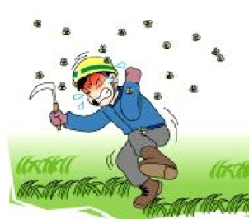

○ 개요 : 도르래 설치를 위해 나무에 오르던 중 좌측 손을 뱀에게 물린 재해임
○ 대책 : 나무에 오를 경우 사전 점검을 하고 비가 올 경우 뱀이 나뭇가지 등에 올라가 있는
경우가 많으므로 주의하여야 함
○ 개요 : 도르래 설치를 위해 나무에 오르던 중 좌측 손을 뱀에게 물린 재해임
○ 대책 : 나무에 오를 경우 사전 점검을 하고 비가 올 경우 뱀이 나뭇가지 등에 올라가 있는
경우가 많으므로 주의하여야 함
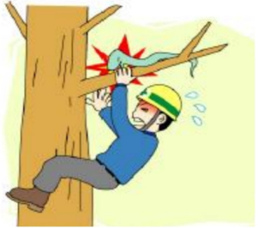

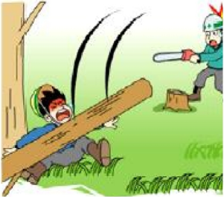
○ 개요 : 작업장 근처 나무 밑에서 휴식 중, 벌도목이 재해자 쪽으로 넘어지면서 재해자를
덮쳐 사망한 재해임
○ 대책 : 작업 전 벌도목을 넘길 방향을 설정한 후 작업반경 내에 있는 작업자에게 알리거나
대피시켜야 함

안전 3
안전 3
가을철 산림사업장 안전관리 요령

1
가을철 안전사고 응급처치 요령

【벌에 쏘였을 때 】
○ 벌침이 남았을 경우 바늘, 칼, 신용카드 등으로 밀어서 빼냄
→ 핀셋으로 집을 경우 벌침속의 독액을 짜내게 됨
○ 통증과 부기를 가라 앉히기 위해 찬물 찜질을 실시
→ 얼음찜질 등을 하면 독액 흡수를 줄임
○ 스테로이드 연고나 암모니아수를 발라줌
→ 독액이 산성이므로 암모니아수로 중화시킴
○ 알레르기 과민 체질인 사람은 비상약을 휴대
○ 두통, 구토, 호흡곤란 시에는 병원으로 이송
→ 심하면 쇼크로 사망할 수도 있음
○ 통증과 부기가 계속되면 병원에서 치료
【뱀에 물렸을 때 】
○ 환자를 눕히고 안정시켜 움직이지 않게 함
○ 팔에 물렸을 경우 반지와 시계를 제거
→ 팔이 부어올라 조일 수 있음
○ 가능하면 문 뱀의 종류를 알아 낼 것
○ 물린지 15분 이내이면 입으로 상처를 빨아 독을 제거
○ 독액을 빨아내기 위해 물린 부위의 절개는 피함
→ 신경과 혈관에 손상을 줄 수 있고, 소독이 안된 경우 합병증 발생
○ 물린 부위에서 5~10cm정도 심장쪽 가까운 부위를 넓은 끈이나 손수건으로 묶음
○ 물린 부위는 부목을 사용하여 고정하고 심장보다 아래에 둠
○ 환자에게 먹거나 마실 것은 절대 주지 않음(술은 치명적임)
○ 신속히 병원으로 이송
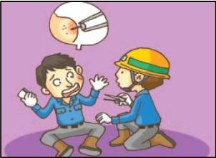

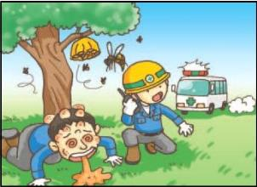

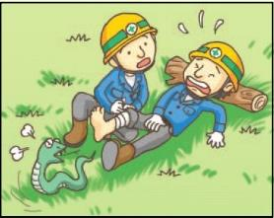

안전 4
중증열서혈소판 감소증후군 예방요령

1
중증열성혈소판 감소증후군 개요

□ 병 원 체 : SFTS 바이러스
□ 추 정 매 개 체 : 작은소참진드기
□ 전 파 방 식 : 매개체에 의한 전파, 사람 간 전파 없음
□ 잠복기 : 6~14일
□ 주요증상 및 임상경과
○ 주증상 : 30~40도 이상의 발열, 구토, 설사와 같은 소화기증상
○ 기타증상 : 림프절종창, 전신통증, 신경계증상(의식장애, 경련, 혼수), 다발성장기부전
□ 환자의 역학적 특성
○ 감염군 특성 : 농업 또는 임업 종사자 다수(80~97%)
○ 계절적 특성 : 5월8월에 집중 (4~11월 진드기 활동)
○ 치명율 : 6% (2011~12년 2,047명 감염, 129명 사망)
□ 예 방 법 : 진드기에 물리지 않도록 주의 (참고 2)

2
작은소참진드기 Q&A 및 예방수칙

1. Q&A
중증열성혈소판감소증후군(SFTS)에 대한 Q&A
Server Fever with Thrombocytopenia Syndrome
1. 치명률
최근에 6%정도로 확인되고 있습니다.
2. 작은소참진드기의 SFTS 바이러스 감염율치명률
질병관리본부와 국립보건연구원이 실시한 전국 진드기 채집조사결과에서 SFTS원인이 되는 작은소참진드기는
전국적으로 고르게 분포되어 있고 이 중 극히 일부인 0.5%이하(100마리 중 1마리 미만)에서 SFTS 바이러스에
감염된 것으로 파악되고 있으며 바이러스 보유량이나 개인의 면역상태에 따라 감염확률은 더 낮아지기 때문에
진드기에 물린다고 해서 모두 감염되는 것은 아닙니다.
3. 치료제
이 바이러스만 죽이는 치료제가 없다는 것이 치료를 못한다는 것과 같은 의미는 아닙니다.
대부분의 환자는 증상에 따른 의료진의 내과적 치료를 받을 수 있으며, 이러한 치료과정을 통해 대부분의 환자들은
이 바이러스를 이겨낼 수 있습니다.
4. 예방 수칙
○ 야외활동시 긴 옷을 입습니다.
○ 기피제를 함께 사용하는 것이 도움이 될 수 있습니다.
○ 귀가시엔 반드시 겉옷을 벋어 털고, 꼭 세탁합니다.
○ 야외활동 후 샤워·목욕을 생활화해 늘 청결을 유지합니다.
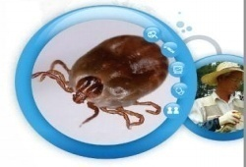

2. 예방수칙

- 피부노출을 최소화할 수 있는 긴 옷 착용
- 작업 시 소매와 바지 끝을 단단히 여미고 토시와 장화 착용
- 풀밭 위에 직접 옷을 벗어 놓고 눕거나 잠을 자지 말고, 사용한 돗자리 세척
- 풀숲에 앉아서 용변을 보지 말 것
- 작업 및 야외활동 후 즉시 입었던 옷을 털고 세탁한 후 목욕
- 작업 및 야외활동 시 기피제 사용이 일부 도움될 수 있음

MSDS2
ONE PAGE 기술자료 |  | 물질안전보건자료(Ⅰ) |  | 안전-개선-08

■ 법적근거
◑ 산업안전보건법 제41조 (물질안전보건자료의 작성·비치 등)
■ 물질안전보건자료란
◑ 물질안전보건자료(MSDS : Material Safety Data Sheets)는
화학물질을 제조, 수입, 사용, 저장하는 사업주가 해당물질에
대한 유해성 평가 결과를 근거로 작성한 자료
(CSDS : Chemical Safety Data Sheets
또는 SDS : Safety Data Sheets라고도 함)
■ 물질안전보건자료제도는
◑ 화학물질들을 종합적으로 관리하기 위해 물질안전보건자료제도 신설,
1996,7,1일부터 시행
◑ 사업주는 종합적인 정보를 비치
화학물질이나 화학물질을 함유한 제제의 명칭, 물리․화학적 특성,
독성학적 정보, 폭발․화재시 대처방법, 인체에 미치는 영향, 응급조치요령 등
◑ 사업주는 근로자에게 그 내용의 교육을 통하여 알권리 충족 및 화학물질에
의한 사고와 직업병을 예방
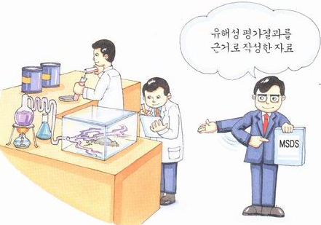

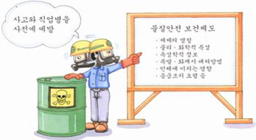

ONE PAGE 기술자료 |  | 물질안전보건자료(Ⅱ) |  | 안전-개선-08

■ 물질안전보건자료 제도의 주요내용

 | 항 목 |  | 주 요 내 용

 | 작성, 게시, 비치 의무화 |  | 화학물질을 제조, 수입, 사용, 운반, 저장, 양도하고자 하는 사업주는 물질안전보건자료를 작성하여 근로자가 쉽게 볼수 있는 장소에 게시·비치

 | 화학물질 용기에 경고표지 부착 |  | 물질안전보건자료의 핵심적인 정보를 용기에 경고표지로서 부착

 | 양도·제공 |  | 화학물질 유통시에는 물질안전보건자료를 함께 양도·제공

 | 제출 및 변경 명령 |  | 노동부장관은 사업주에게 물질안전보건자료의 제출, 그 내용의 변경을 명령할 수 있음

 | 근로자에 대한 교육 |  | 물질안전보건자료제도가 시행되고 있다는 사실과 사업장에 사용되는 유해물질의 종류, 유해성, 주의사항 등을 근로자에게 교육

 | 기타 |  | 필요한 경우 공정별 관리요령 게시 등

ONE PAGE 기술자료 |  | 물질안전보건자료(Ⅲ) |  | 안전-개선-08

■ 물질안전보건자료(MSDS)를 작성해야 할 물질

 | 분류 | 내용 |  |  | 유해그림
 | 폭발성 물질 | 대기중 산소없이 급속하게 기체를 발생, 발열적으로 반응하며 폭발하거나 폭연하는 고체, 액체, 젤라틴 상태의 물질 또는 기체

 | 산화성 물질 | 스스로 산화하여 화재를 일으키거나 다른 물질과 접촉되거나 혼합되는 경우 화재나 폭발을 일으키는 물질

 | 극인화성 물질 | 인화점 0℃미만이고 끓는점이 35℃이하인 액체물질, 상온·상압에서 공기와 접촉 인화성을 갖는 기체물질

 | 고인화성 물질 | 인화점 21℃미만의 액체물질,에너지 공급없이 공기와 접촉 발열·발화하는 물질
 | 인화성 물질 | 인화점 21℃~55℃인 액체물질
 | 금수성 물질 | 물, 습한공기와 접촉, 폭발성 기체나 인화성기체를 방출하는 물질
 | 고독성 물질 | 흡입 등을 통해 흡수될 때 미량으로 사망, 건강에 급·만성장해를 일으키는 물질
 | 발암성 물질 | 미국산업위생전문가협의회(ACGIH)에서 규정하고 있는 발암성 확인물질(A1) 및 발암성추정물질(A2)
 | 독성 물질 | 흡수될 때 소량으로 사망하게 하거나 건강에 급·만성장해를 일으키는 물질
 | 변이성 물질 | 흡수되는 경우 유전자 변이 등을 유발하거나 그 발생률을 증대시킬 우려가 있는 물질
 | 생식독성 물질 | 흡입하거나 먹거나 피부에 흡수되는 경우 자손에게 비유전성, 악영향, 생식기능이나 생식능력장해를 일으키거나 그 발생률을 증대시킬 우려가 있는 물질

 | 유해 물질 | 흡수될 때 급성 독성이나 만성 독성을 일으킬 우려가 있는 물질
 | 자극성 물질 | - 피부자극성 : 피부염증, 부종을 일으키는 물질
 |  | - 눈자극성 : 각막혼탁, 결막충혈, 결막수종 또는 홍채의 손상이 발생하며 24시간 이상 지속되는 물질 또는 실제 사람의 눈에 병소를 일으키는 물질

 |  | - 호흡기계 자극성 : 사람에게 심각한 호흡기계의 자극을 일으키는 물질
 | 과민성 물질 | -흡입과민성 : 감작반응이 예상되는 빈도보다 많은 물질
 |  | -피부과민성 : 상당수의 사람이나 동물에게서 감작반응이 일어나는 물질
 | 부식성 물질 | 동물이나 인체의 피부와 접촉할 때 피부조직(세포)을 파괴시키는 물질(pH2.0 이하의 강산, pH11.5이상의 알칼리 포함)

 | 환경유해 물질 | 환경에 유해한 영향을 미치는 물질로
 |  | - 환경생태 독성
 |  | - 난분해성 물질이거나 옥탄올 분배계수(log Pow)가 3이상이고 생물농축계수가 100이상인 물질

비닐랩견적
비 닐 랩 견 적 서
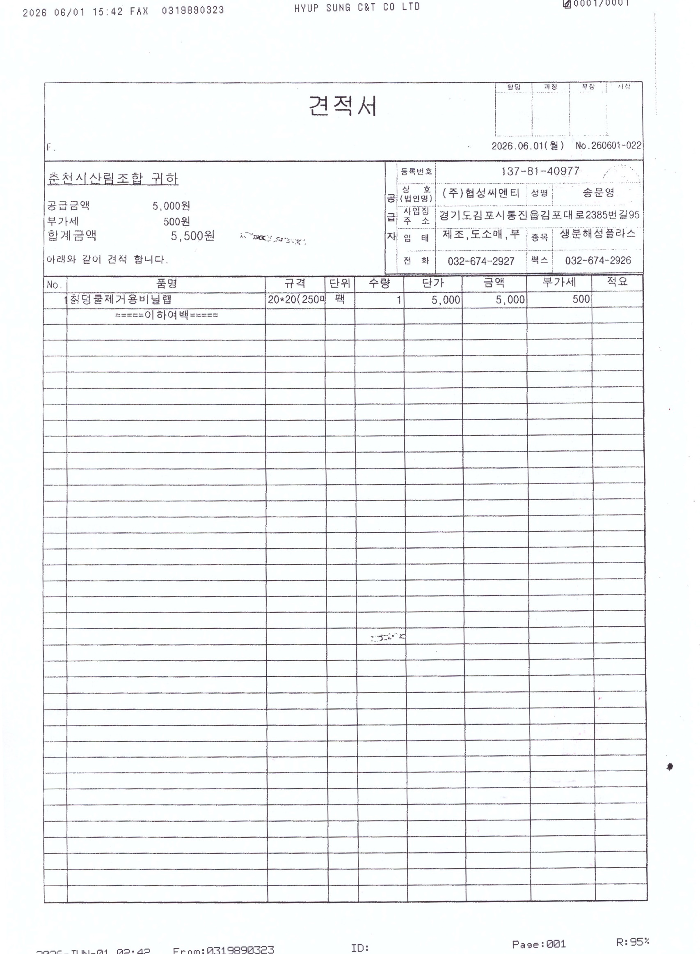

 | 계약업체 문의

